Sheet1
BookingID | GuestName | Email | Phone | City | RoomType | CheckIn | CheckOut | PriceText | Notes | Name | Surname | Name UPPER | Surname LOWER | Surname PROPER | GuestName LEN | Phone LEN | Notes TRIM | GuestName, City CONCAT | Email LEN | Email Domen | Email Service | RoomType SUBSTITUTE | Notes SUBSTITUTE
1001 | Maria Ivanova | maria.ivanova@gmail.com | +38 050 123 45 67 | Kyiv | Deluxe Double | 2025-06-01 | 2025-06-05 | 4,800 UAH | Paid via card | Maria | Ivanova | MARIA | ivanova | Ivanova | 13 | 17 | Paid via card | Maria Ivanova, Kyiv | 14 | gmail.com | gmail | Deluxe Double | Оплачено via card | +380501234567
1002 | Petro Petrenko | p.petrenko@yahoo.com | +38 097 654 32 10 | Lviv | Standard Single | 2025-07-14 | 2025-07-17 | 2,100 UAH | Late check-in | Petro | Petrenko | PETRO | petrenko | Petrenko | 14 | 17 | Late check-in | Petro Petrenko, Lviv | 11 | yahoo.com | yahoo | Classic Single | Late check-in | +380976543210
1003 | Anna Dmytrenko | anna_d@ukr.net | +38 093 777 22 55 | Odesa | Suite | 2025-05-21 | 2025-05-28 | 9,800 UAH | VIP client | Anna | Dmytrenko | ANNA | dmytrenko | Dmytrenko | 14 | 17 | VIP client | Anna Dmytrenko, Odesa | 7 | ukr.net | ukr | Suite | VIP client | +380937772255
1004 | Ivan Shulha | i.shulha@gmail.com | +38 067 111 22 33 | Dnipro | Economy Twin | 2025-08-03 | 2025-08-06 | 2,700 UAH | — | Ivan | Shulha | IVAN | shulha | Shulha | 11 | 17 | — | Ivan Shulha, Dnipro | 9 | gmail.com | gmail | Economy Twin | — | +380671112233
1005 | Olena Marchenko | olenamarchenko@hotmail.com | +38 050 999 88 77 | Kharkiv | Standard Double | 2025-06-15 | 2025-06-19 | 3,600 UAH | Requested baby cot | Olena | Marchenko | OLENA | marchenko | Marchenko | 15 | 17 | Requested baby cot | Olena Marchenko, Kharkiv | 15 | hotmail.com | hotmail | Classic Double | Requested baby cot | +380509998877
1006 | Yulia Savchenko | y.savchenko@gmail.com | +38 095 333 44 22 | Lviv | Deluxe Double | 2025-09-01 | 2025-09-04 | 4,500 UAH | — | Yulia | Savchenko | YULIA | savchenko | Savchenko | 15 | 17 | — | Yulia Savchenko, Lviv | 12 | gmail.com | gmail | Deluxe Double | — | +380953334422
1007 | Bohdan Holub | bholub@ukr.net | +38 063 555 11 22 | Kyiv | Suite | 2025-10-02 | 2025-10-06 | 10,200 UAH | Extended stay | Bohdan | Holub | BOHDAN | holub | Holub | 12 | 17 | Extended stay | Bohdan Holub, Kyiv | 7 | ukr.net | ukr | Suite | Extended stay | +380635551122
1008 | Kateryna Polishchuk | katya_polish@icloud.com | +38 096 444 00 55 | Odesa | Economy Twin | 2025-07-09 | 2025-07-12 | 2,500 UAH | — | Kateryna | Polishchuk | KATERYNA | polishchuk | Polishchuk | 19 | 17 | — | Kateryna Polishchuk, Odesa | 13 | icloud.com | icloud | Economy Twin | — | +380964440055
1009 | Roman Danylenko | r.danylenko@gmail.com | +38 050 777 66 88 | Lviv | Standard Single | 2025-04-25 | 2025-04-28 | 1,800 UAH | Breakfast only | Roman | Danylenko | ROMAN | danylenko | Danylenko | 15 | 17 | Breakfast only | Roman Danylenko, Lviv | 12 | gmail.com | gmail | Classic Single | Breakfast only | +380507776688
1010 | Iryna Kovalenko | i.kovalenko@meta.ua | +38 067 999 44 11 | Kyiv | Deluxe Double | 2025-11-10 | 2025-11-15 | 5,200 UAH | Paid via card | Iryna | Kovalenko | IRYNA | kovalenko | Kovalenko | 15 | 17 | Paid via card | Iryna Kovalenko, Kyiv | 12 | meta.ua | meta | Deluxe Double | Оплачено via card | +380679994411

✂️ 1. Основні маніпуляції з текстом

1. | Витягни ім’я гостя з колонки GuestName → за допомогою LEFT, SEARCH. | =LEFT(B2:B11;SEARCH(" ";B2:B11))

2. | Витягни прізвище гостя → RIGHT, LEN, SEARCH. | =RIGHT(B2:B11; LEN(B2:B11) - SEARCH(" "; B2:B11)) | ??? |  |  |  | Зліва

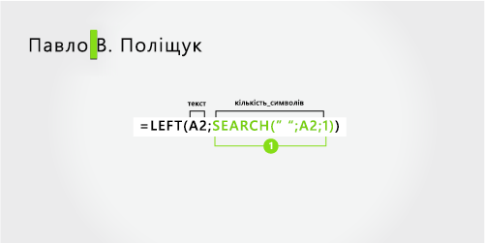
3. | Зроби всі імена великими літерами (UPPER). | =UPPER(K2:K11)

4. | Зроби всі імена малими літерами (LOWER). | =LOWER(L2#)

5. | Зроби перші літери імен і прізвищ великими (PROPER). | =PROPER(N2#)

6. | Порахуй, скільки символів у імені гостя (LEN). | =LEN(B2:B11)

7. | Визнач, скільки символів у номері телефону. | =LEN(D2:D11)

8. | Видали зайві пробіли з Notes (TRIM). | =TRIM(J2:J11)

9. | Повтори слово "Welcome!" 3 рази у одній клітинці (REPT). | Welcome!Welcome!Welcome! | =REPT("Welcome!";3)

10. | Об’єднай ім’я та місто в одному рядку типу: | =CONCAT(B2;", ";E2)

 | 🔍 2. Пошук і позиції символів |  |  |  |  |  | З середини

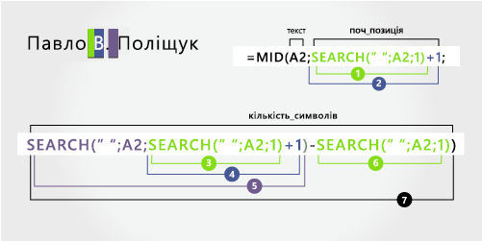
11. | Знайди позицію символу “@” у Email (SEARCH). | =SEARCH("@";C2:C11)

12. | Витягни домен з email (після “@”) (MID, SEARCH). | =MID(C2; SEARCH("@"; C2) + 1; LEN(C2) - SEARCH("@"; C2))

13. | Витягни поштовий сервіс (частину між “@” і “.”) (FIND, MID). | =MID( C2; FIND("@"; C2) + 1; FIND("."; C2; FIND("@"; C2)) - FIND("@"; C2) - 1 )

14. | Замінити у RoomType слово “Standard” на “Classic” (SUBSTITUTE). | =SUBSTITUTE(F2:F11;"Standard";"Classic")

15. | Замінити у Notes слово “Paid” на “Оплачено” (SUBSTITUTE). | =SUBSTITUTE(R2#;"Paid";"Оплачено")

16. | У полі Phone прибрати всі пробіли (SUBSTITUTE). | =SUBSTITUTE(D2:D11;" ";"")

17. | Знайди всі email, які містять “gmail” (SEARCH + IF).

18. | Витягни код міста з номера телефону (MID + SEARCH).

19. | Замінити перший пробіл у імені на “_” (REPLACE + SEARCH). |  |  |  |  |  | Зправа

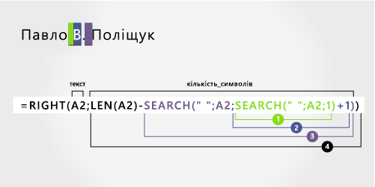
20. | Перевір, чи містить Notes слово “VIP” (SEARCH + ISNUMBER).

